头像名字
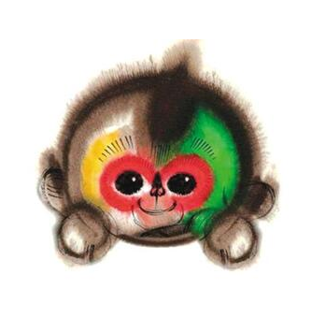

猴赛雷



大圣



猴哥

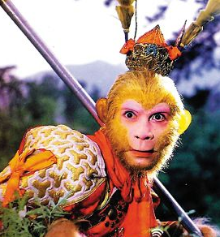

大师兄



悟空



福禄猴

初稿
手速抢红包 |  |  | 00.00.00 | 00.01.00 | 00.02.24

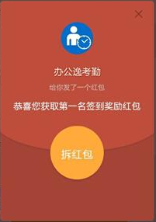
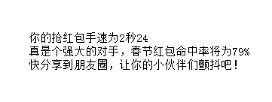
春节红包雨来袭
 | 你甘心落于人后么
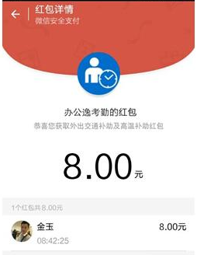
来测试你的点红包手速
 | 告诉大家你是个不可小觑的对手

点此测试
游戏规则
 |  |  | 点击红包，开始计时

 | 游戏规则

点击 |  | 开始游戏
 |  |  |  | 最后的提示文案和命中率计算规则待定
进入活动页面后，你可以像平时抢红包一样操作
从点击红包开始计时，抢到红包截止

最后的耗时，即是你的抢红包手速，还贴心的帮你计算出了春节红包命中率哟~

还等什么，快开始吧！

Sheet3
